B3_SUMMARY
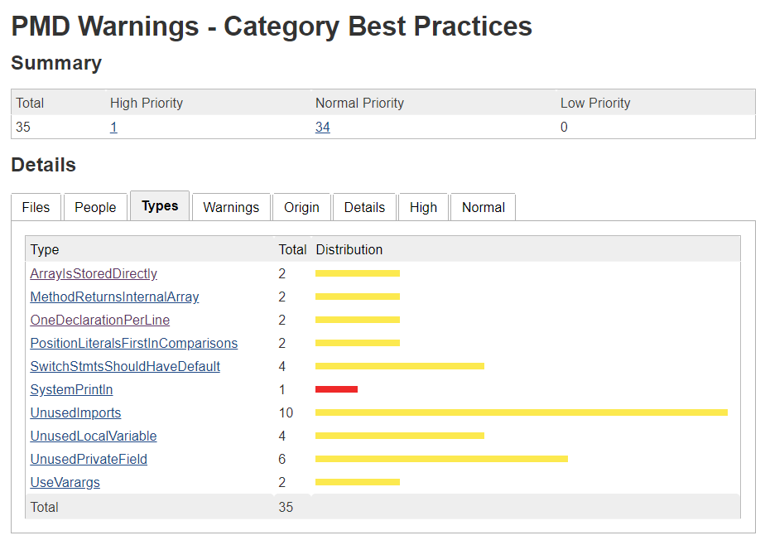
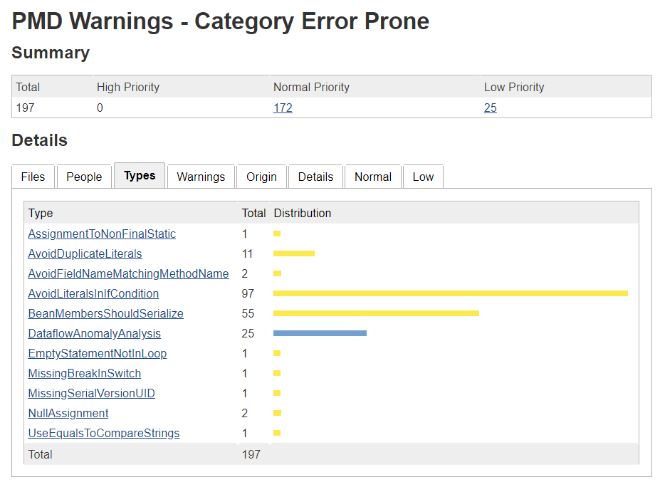
findbugs

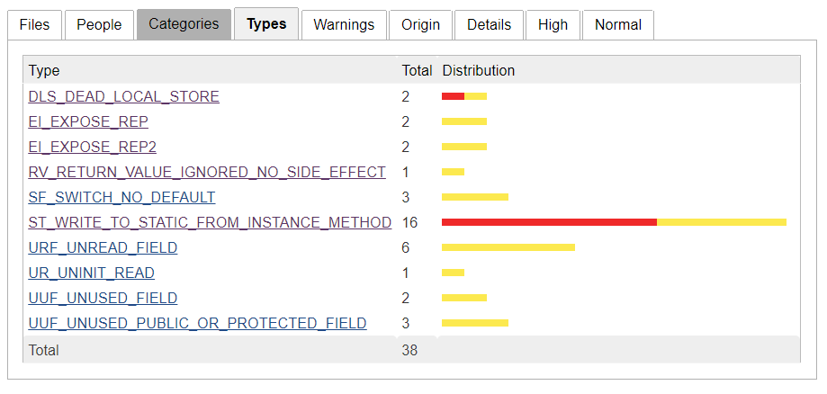

pmd

B3
findbugs |  |  |  |  |  |  |  |  | pmd

high | 1 | normal | 1 |  |  |  |  |  | high | 1 | normal | 0
에러 |  |  |  | 내용 |  |  | 이유 | 해결방법 | 에러 |  |  |  | 내용 | 이유 | 해결방법
DLS_DEAD_LOCAL_STORE |  |  |  | 사용되지 않은 지역 변수가 존재합니다. |  |  |  |  | SystemPrintln |  |  |  | System.out.println이 사용됨 | 테스트시에는 문제되지 않으나 출시시 반드시 제거필요 | 해당 구문 제거

순번 | 1
도구 | findbugs
에러 | DLS_DEAD_LOCAL_STORE
에러내용 | 사용되지 않은 지역 변수가 존재합니다.
위반코드 | Main.java:5
 | public class Main { public static void main(String[] args){ DWS_controller dws_controller = new DWS_controller(); } } |  |  |  |  |  |  |  | 에러 |  |  |  | 내용 | 이유 | 해결방법
 |  |  |  |  |  |  |  |  | MethodReturnsInternalArray |  |  |  | 메서드가 내부 배열을 노출합니다 |  | 방어기법을 적용하세요

high | 10 | normal | 6
에러 |  |  |  | 내용 |  |  | 이유 | 해결방법
ST_WRITE_TO_STATIC_FROM_INSTANCE_METHOD |  |  |  | Static field에 쓰는 메서드 인스턴스가 존재합니다. |  |  | 동기화나 스레드동작에 취약합니다. | Setter 메서드를 사용하기를 권장드립니다.

순번 | 2 |  |  |  | 순번 | 7 |  |  | 에러 |  |  |  | 내용 | 이유 | 해결방법
도구 | findbugs |  |  |  | 도구 | findbugs |  |  | PositionLiteralsFirstInComparisons |  |  |  | 문자열을 비교할 때는 상수 문자열을 앞쪽에 배치하세요 (코드 컨벤션) |  | 문자열 상수의 eqauls()를 호출하세요
에러 | ST_WRITE_TO_STATIC_FROM_INSTANCE_METHOD |  |  |  | 에러 | ST_WRITE_TO_STATIC_FROM_INSTANCE_METHOD
에러내용 | Static field에 쓰는 메서드 인스턴스가 존재합니다. |  |  |  | 에러내용 | Static field에 쓰는 메서드 인스턴스가 존재합니다.
위반코드 | DWS_controller.java:528 |  |  |  | 위반코드 | DWS_controller.java:626
 | public void reqStartStopwatch() { currentState = 9; STM.startStopwatch(); } |  |  |  |  | public void reqStopTimer() { TRM.stopTimer(); currentState=24; }

 |  |  |  |  |  |  |  |  | 에러 |  |  |  | 내용 | 이유 | 해결방법
순번 | 3 |  |  |  | 순번 | 8 |  |  | AvoidDuplicateLiterals |  |  |  | 상수 리터럴이 반복적으로 나타나고 있습니다 |  | enum이나 static final로 선언하여 사용하세요
도구 | findbugs |  |  |  | 도구 | findbugs
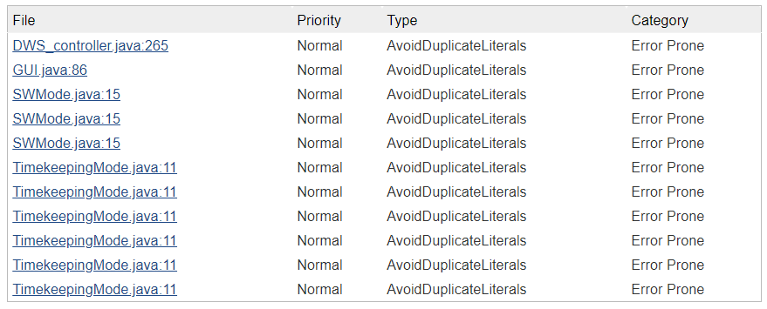
에러 | ST_WRITE_TO_STATIC_FROM_INSTANCE_METHOD |  |  |  | 에러 | ST_WRITE_TO_STATIC_FROM_INSTANCE_METHOD
에러내용 | Static field에 쓰는 메서드 인스턴스가 존재합니다. |  |  |  | 에러내용 | Static field에 쓰는 메서드 인스턴스가 존재합니다.
위반코드 | DWS_controller.java:536 |  |  |  | 위반코드 | DWS_controller.java:636
 | public void reqStopStopwatch() { currentState = 10; STM.stopStopwatch(); } |  |  |  |  | public void reqResetTimer() { TRM.resetTimer(); currentState = 19; }

순번 | 4 |  |  |  | 순번 | 9
도구 | findbugs |  |  |  | 도구 | findbugs
에러 | ST_WRITE_TO_STATIC_FROM_INSTANCE_METHOD |  |  |  | 에러 | ST_WRITE_TO_STATIC_FROM_INSTANCE_METHOD
에러내용 | Static field에 쓰는 메서드 인스턴스가 존재합니다. |  |  |  | 에러내용 | Static field에 쓰는 메서드 인스턴스가 존재합니다.
위반코드 | DWS_controller.java:544 |  |  |  | 위반코드 | DWS_controller.java:683
 | public void reqResetStopwatch() { currentState = 8; STM.resetStopwatch(); } |  |  |  |  | public void reqChangeSW (AlarmMode alm, TimerMode tmr, int button) { currentState = 28; SWM.enterChangeSW(alm, tmr,button); } |  |  | 에러 |  |  |  | 내용 | 이유 | 해결방법
 |  |  |  |  |  |  |  |  | AvoidLiteralsInIfCondition |  |  |  | if 조건문에 상수 리터럴을 사용했습니다 |  | enum이나 static final로 선언하여 사용하세요

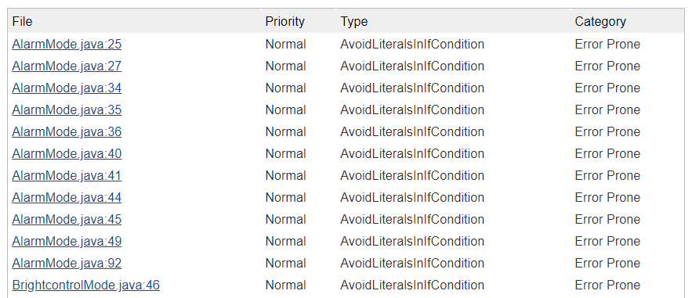
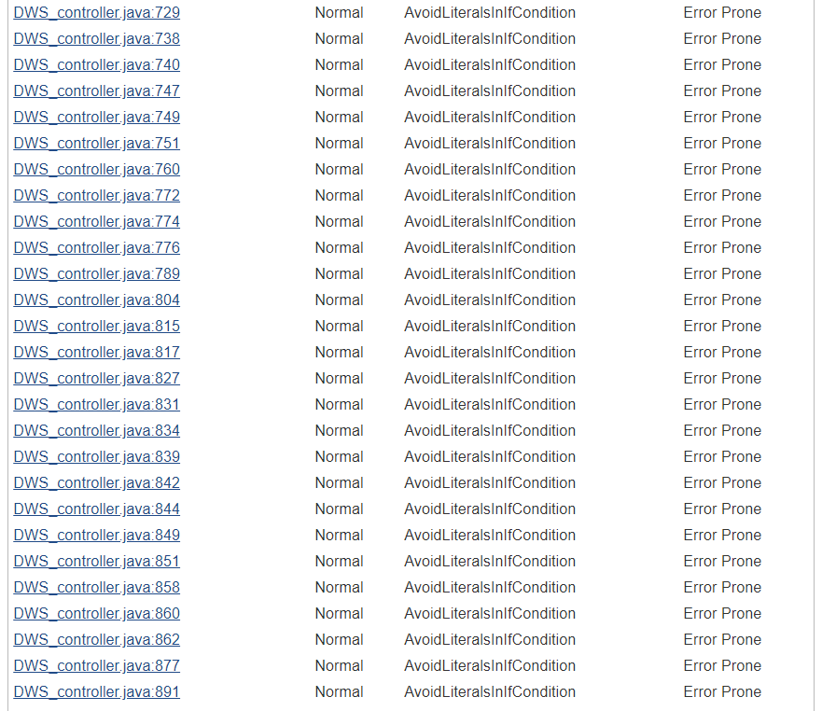

순번 | 5 |  |  |  | 순번 | 11
도구 | findbugs |  |  |  | 도구 | findbugs
에러 | ST_WRITE_TO_STATIC_FROM_INSTANCE_METHOD |  |  |  | 에러 | ST_WRITE_TO_STATIC_FROM_INSTANCE_METHOD
에러내용 | Static field에 쓰는 메서드 인스턴스가 존재합니다. |  |  |  | 에러내용 | Static field에 쓰는 메서드 인스턴스가 존재합니다.
위반코드 | DWS_controller.java:552 |  |  |  | 위반코드 | DWS_controller.java:904
 | public void reqLapStopwatch() { currentState = 11; STM.lapTime(); } |  |  |  |  | public void setCurrentState(int currentState) { DWS_controller.currentState = currentState; }

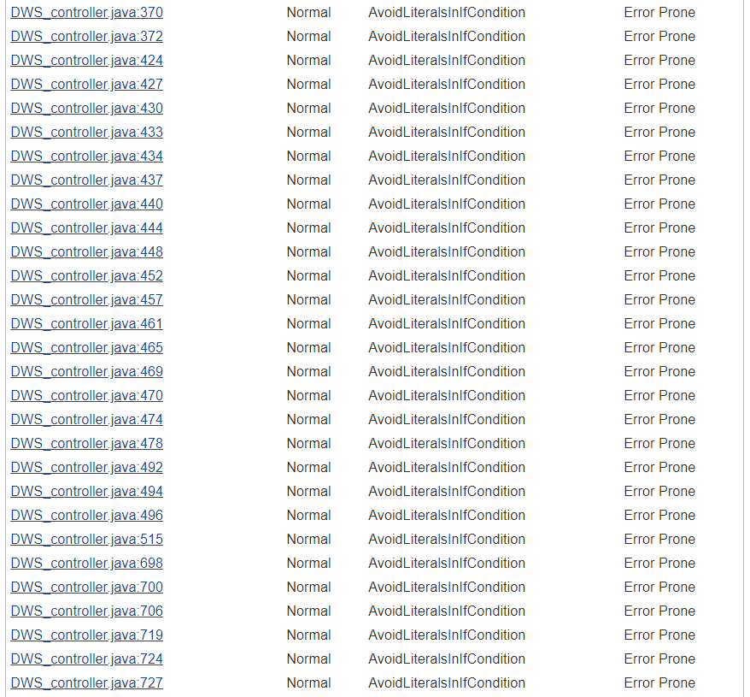

순번 | 6 |  |  |  | 순번 | 12
도구 | findbugs |  |  |  | 도구 | findbugs
에러 | ST_WRITE_TO_STATIC_FROM_INSTANCE_METHOD |  |  |  | 에러 | ST_WRITE_TO_STATIC_FROM_INSTANCE_METHOD
에러내용 | Static field에 쓰는 메서드 인스턴스가 존재합니다. |  |  |  | 에러내용 | Static field에 쓰는 메서드 인스턴스가 존재합니다.
위반코드 | DWS_controller.java:618 |  |  |  | 위반코드 | DWS_controller.java:29
 | public void reqStartTimer() { TRM.startTimer(); currentState = 23; } |  |  |  |  | gui = new GUI(this); BLC = new BrightcontrolMode(gui); currentState = 0; displayTimer = new Timer(); long delay = 0;

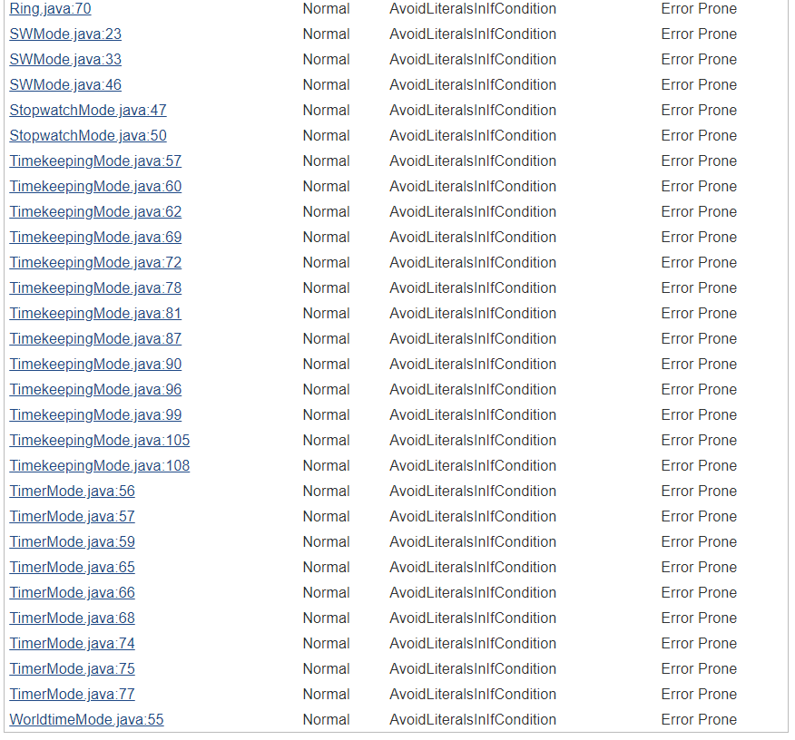
high | 0 | normal | 2
에러 |  |  |  | 내용 |  |  | 이유 | 해결방법
EI_EXPOSE_REP |  |  |  | mutable 객체를 그대로 반환했습니다. 클라이언트가 설계 의도에 반하여 객체 내용을 수정해버릴 수 있습니다 |  |  |  | 카피 객체를 반환하세요

순번 | 13
도구 | findbugs
에러 | EI_EXPOSE_REP
에러내용 | mutable 객체를 그대로 반환했습니다. 클라이언트가 설계 의도에 반하여 객체 내용을 수정해버릴 수 있습니다
위반코드 | SWMode.java:96, 98
 | public String[][] getSelectedSW(){return selectedSW;} public String[][] getSW() { return SW; }

high | 10 | normal | 6
에러 |  |  |  | 내용 |  |  | 이유 | 해결방법
EI_EXPOSE_REP2 |  |  |  | 외부 mutable 객체를 내부에서 참조했습니다. |  |  |  | 내부 object의 복사본을 사용하길 권장드립니다.

순번 | 14
도구 | findbugs
에러 | EI_EXPOSE_REP2
에러내용 | 외부 mutable 객체를 내부에서 참조했습니다.
위반코드 | SWMode.java:82, 85
 | public void setSW(String[][] SW) { this.SW = SW; } public void setSelectedSW(String[][] selectedSW) { this.selectedSW = selectedSW;
 |  |  |  |  |  |  |  |  | 에러 |  |  |  | 내용 | 이유 | 해결방법
 |  |  |  |  |  |  |  |  | UseEqualsToCompareStrings |  |  |  | 문자열 비교에 ==를 쓰지 마십시오 |  | equals()를 호출하세요

